Hoja1
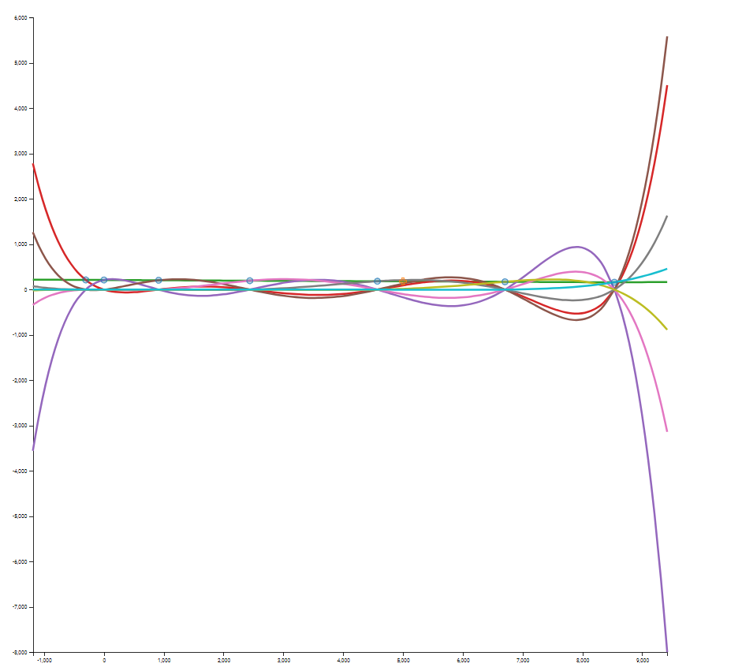

 | h (m) | T (F) | 1er nivel | 2do nivel | 3er nivel | 4to nivel | 5to nivel | 6to nivel
0 | -304.8 | 213.9 | -0.0062335958005 | -8.9699253473E-08 | 1.3026466339E-25 | 1.6666623295E-14 | -5.1419766508E-18 | 9.4751140723E-22
1 | 0 | 212 | -0.0063429571304 | -8.9699253473E-08 | 8.1279788486E-11 | -1.9380689818E-14 | 3.23326618E-18
2 | 914.4 | 206.2 | -0.00656167979 | 2.8191193949E-07 | -4.8679365155E-11 | 8.2132970686E-15
3 | 2438.4 | 196.2 | -0.0055305586802 | -2.8456749934E-21 | 1.3905958508E-11
4 | 4572 | 184.4 | -0.0055305586802 | 8.4770723062E-08
5 | 6705.6 | 172.6 | -0.0051946631671
6 | 8534.4 | 163.1
 | 5000 | 182.27643258

 | P(x)= | f(x0) + F[x0,x1] ( x- x0) +F[x0,x1,x2] (x-x0)(x-x1)+ F[x0,x1,x2,x3] (x-x0)(x-x1)(x-x2)

 |  | 182.27643258

 | E = | 0.94252913617

LA PAZ

 | h | F | 1er nivel | 2do nivel | 3er nivel | 4to nivel | 5to nivel | 6to nivel
0 | -304.8 | 213.9 | -0.0062335958005 | -8.9699253473E-08 | 1.3026466339E-25 | 1.6666623295E-14 | -5.1419766508E-18 | 9.4751140723E-22
1 | 0 | 212 | -0.0063429571304 | -8.9699253473E-08 | 8.1279788486E-11 | -1.9380689818E-14 | 3.23326618E-18
2 | 914.4 | 206.2 | -0.00656167979 | 2.8191193949E-07 | -4.8679365155E-11 | 8.2132970686E-15
3 | 2438.4 | 196.2 | -0.0055305586802 | -2.8456749934E-21 | 1.3905958508E-11
4 | 4572 | 184.4 | -0.0055305586802 | 8.4770723062E-08
5 | 6705.6 | 172.6 | -0.0051946631671
6 | 8534.4 | 163.1
 | 3640 | 189.15817624

 | P(x)= | f(x0) + F[x0,x1] ( x- x0) +F[x0,x1,x2] (x-x0)(x-x1)+ F[x0,x1,x2,x3] (x-x0)(x-x1)(x-x2)

 |  | 189.15817624

 | E = | -0.86542856062

EL ALTO

 | h | F | 1er nivel | 2do nivel | 3er nivel | 4to nivel | 5to nivel | 6to nivel
0 | -304.8 | 213.9 | -0.0062335958005 | -8.9699253473E-08 | 1.3026466339E-25 | 1.6666623295E-14 | -5.1419766508E-18 | 9.4751140723E-22
1 | 0 | 212 | -0.0063429571304 | -8.9699253473E-08 | 8.1279788486E-11 | -1.9380689818E-14 | 3.23326618E-18
2 | 914.4 | 206.2 | -0.00656167979 | 2.8191193949E-07 | -4.8679365155E-11 | 8.2132970686E-15
3 | 2438.4 | 196.2 | -0.0055305586802 | -2.8456749934E-21 | 1.3905958508E-11
4 | 4572 | 184.4 | -0.0055305586802 | 8.4770723062E-08
5 | 6705.6 | 172.6 | -0.0051946631671
6 | 8534.4 | 163.1
 | 4150 | 186.50545761

 | P(x)= | f(x0) + F[x0,x1] ( x- x0) +F[x0,x1,x2] (x-x0)(x-x1)+ F[x0,x1,x2,x3] (x-x0)(x-x1)(x-x2)

 |  | 186.50545761

 | E = | -0.63709010891

